Sheet1
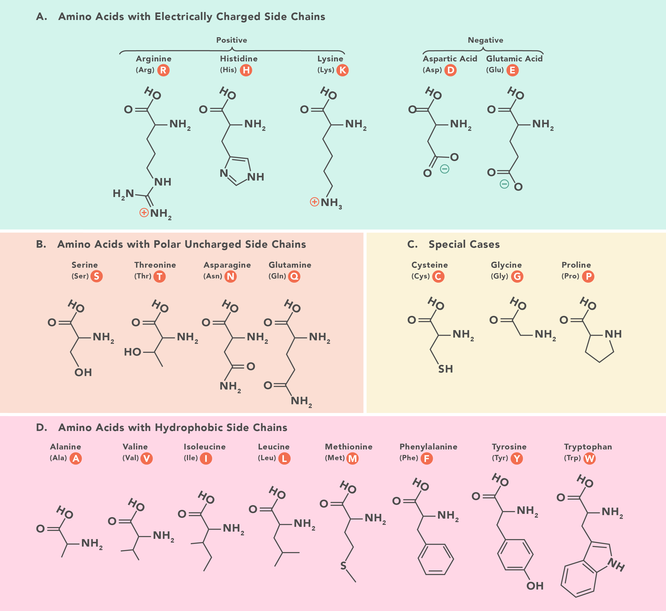
 | pos | ref | alt | percent
1 | 72 | A | G | 99,96% | T -> T | vcf | 58 | 59 | 60
11 | 774 | T | C | 99,96% | F -> F | mean | 0.26% | 0.24% | 0.25%
19 | 1260 | A | C | 99,94% | L -> L | sd | 0.07% | 0.08% | 0.05%
15 | 999 | C | T | 99,86% | G -> G | AVG+3STDD | 0.47% | 0.39% | 0.48%
2 | 117 | C | T | 99,82% | A -> A
5 | 307 | C | T | 0,94% | P -> S
21 | 1458 | T | C | 0,84% | Y -> Y
12 | 802 | A | G | 0,23%
7 | 389 | T | C | 0,22%
18 | 1213 | A | G | 0,22%
17 | 1086 | A | G | 0,21%
9 | 722 | A | G | 0,2%
14 | 915 | T | C | 0,19%
13 | 859 | A | G | 0,18%
16 | 1043 | A | G | 0,18%
20 | 1280 | T | C | 0,18%
3 | 254 | A | G | 0,17%
4 | 276 | A | G | 0,17%
6 | 340 | T | C | 0,17%
8 | 691 | A | G | 0,17%
10 | 744 | A | G | 0,17%

